라벨링표본_오탐100
번호 | 판정(LLM) | 알림일시 | 대상 카메라 | 분류 | 내용 | 2차 사유 | LLM 모델 | 프롬프트 | AI 응답(초) | YOLO conf | 스냅샷 | 정답라벨 | 라벨러비고
1 | 오탐 | 2026-05-27 13:20:08 | 풍동지구 - 고양(3급 김효섭) | AI 감지 | 중장비 접근 위험: 1명 | 굴착기 작업 반경 외부에 작업자가 위치해 있어 충돌 위험이 낮음 | gemini-3.1-flash-lite | 공통prompt(교정3) | 2.4 | 0.84 | 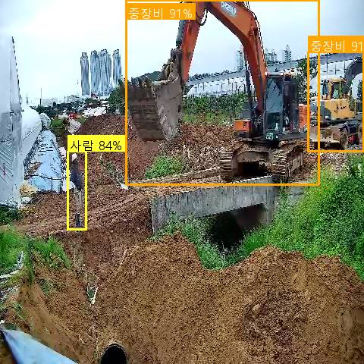
4 | 오탐 | 2026-05-27 13:10:41 | 용담지구 - 안성(3급 이성주) | AI 감지 | 중장비 접근 위험: 1명 | 작업자가 주차된 차량과 충분한 거리를 두고 이동 중이며 위험 상황이 아님 | gemini-3.1-flash-lite | 공통prompt | 3.5 | 0.55 | 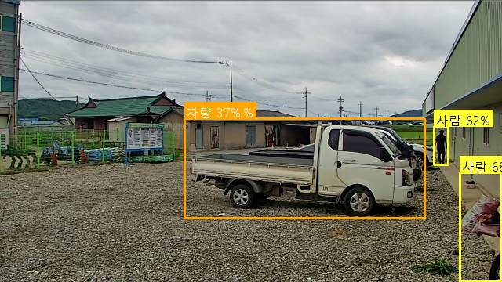
11 | 오탐 | 2026-05-27 12:52:37 | 용담지구 - 안성(3급 이성주) | AI 감지 | 차량 접근 위험: 1명 | 작업자가 주차된 차량 옆에 정지해 있으며, 이동 중인 장비가 아니므로 위험 상황이 아닙니다. | gemini-3.1-flash-lite | 공통prompt | 7.6 | 0.82 | 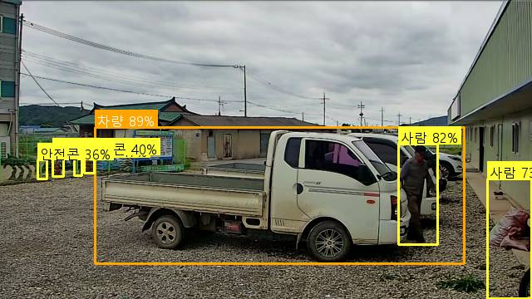
17 | 오탐 | 2026-05-27 12:33:16 | 흥천지구 - 여주이천(3급 이용일) | AI 감지 | 중장비 접근 위험: 1명 | 작업자가 중장비와 충분한 거리를 두고 이동 중이며, 직접적인 작업 반경 내에 있지 않아 위험 요소가 없습니다. | gemini-3.1-flash-lite | 공통prompt(교정2) | 3.4 | 0.49 | 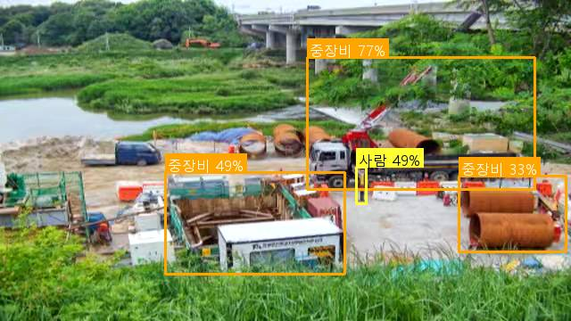
19 | 오탐 | 2026-05-27 12:30:12 | 삼인동2 - 평택(4급 안현빈) | AI 감지 | 중장비 접근 위험: 1명 | 화면 내에 중장비가 존재하지 않으며, 작업자 또한 식별되지 않는 오탐지 상황입니다. | gemini-3.1-flash-lite | 공통prompt | 4.3 | 0.41 | 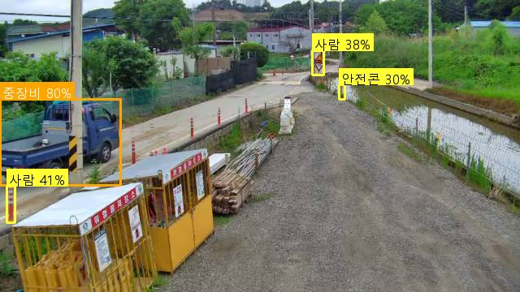
39 | 오탐 | 2026-05-27 11:15:03 | 고삼호수 - 안성(4급 김동규) | AI 감지 | 중장비 접근 위험: 1명 | 빨간색 조끼를 착용한 신호수가 식별되어 중장비 근접 경보를 차단합니다. | gemini-3.1-flash-lite | 공통prompt(교정1) | 3 | 0.31 | 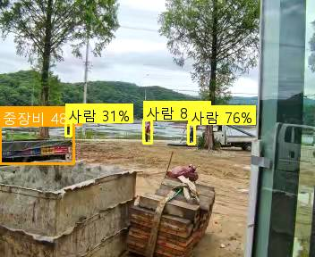
49 | 오탐 | 2026-05-27 10:41:20 | 흥천지구 - 여주이천(3급 이용일) | AI 감지 | 중장비 접근 위험: 1명 | 형광 조끼를 착용한 신호수가 중장비 근처에서 작업 중이므로 우선순위 규칙에 따라 차단합니다. | gemini-3.1-flash-lite | 공통prompt(교정2) | 9.4 | 0.3 | 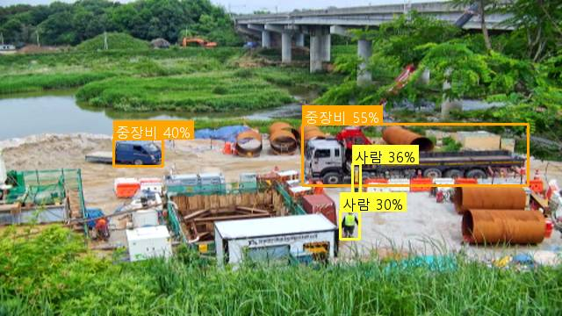
50 | 오탐 | 2026-05-27 10:38:45 | 아산지구 - 평택(3급 이경근) | AI 감지 | 중장비 접근 위험: 2명 | 신호수가 현장에 배치되어 있어 중장비 접근 경보를 차단합니다. | gemini-3.1-flash-lite | 공통prompt | 14.3 | 0.4 | 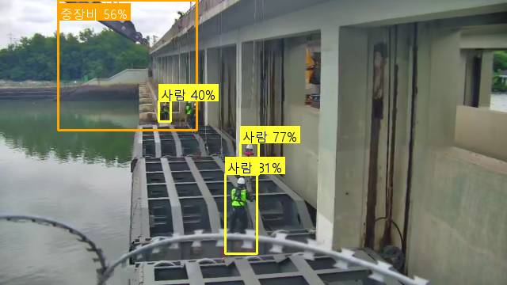
51 | 오탐 | 2026-05-27 10:30:21 | 애룡저수지(고정) - 파주(4급 김종윤) | AI 감지 | 차량 접근 위험: 1명 | 작업자와 차량 간 거리가 충분히 확보되어 있으며 위험 상황이 아님 | gemini-3.1-flash-lite | 공통prompt | 2.4 | 0.42 | 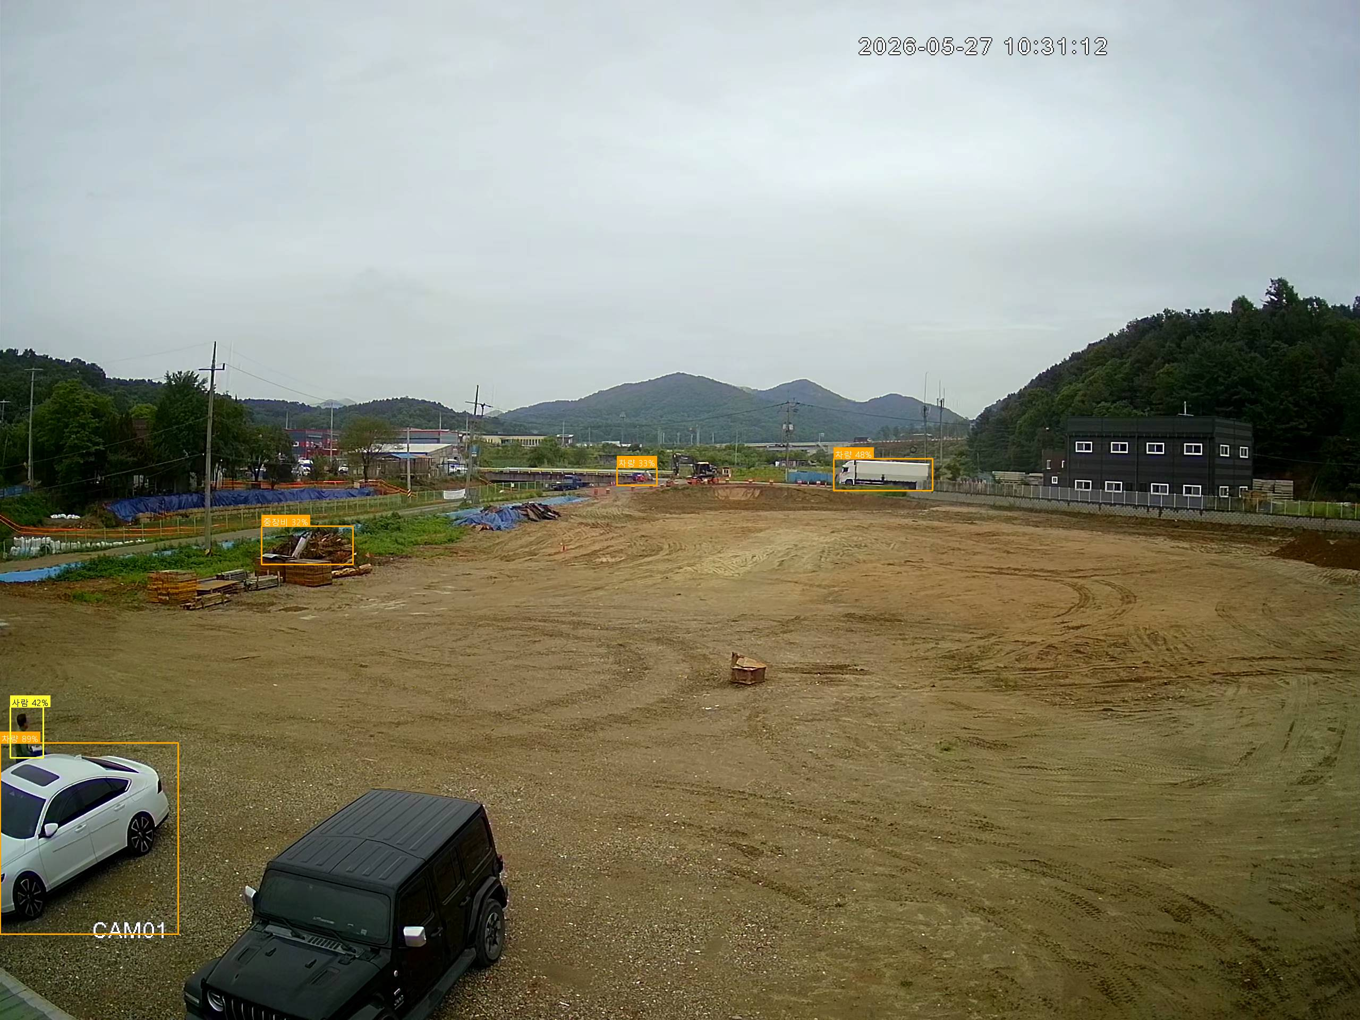
52 | 오탐 | 2026-05-27 10:28:57 | 흥천지구 - 여주이천(3급 이용일) | AI 감지 | 중장비 접근 위험: 1명 | 작업자가 중장비와 충분한 거리를 두고 통행 중이며 직접적인 접촉 위험이 없음 | gemini-3.1-flash-lite | 공통prompt(교정2) | 2 | 0.33 | 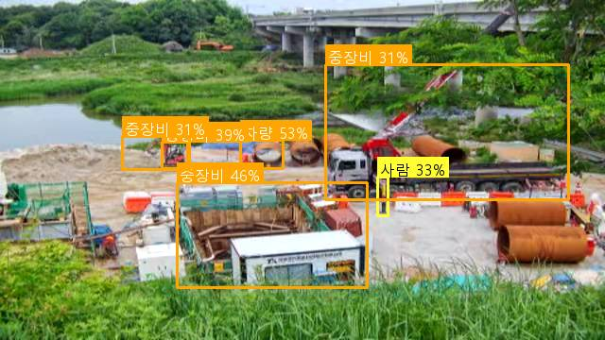
71 | 오탐 | 2026-05-27 09:31:58 | 흥부지구 - 화성수원(7급 서영천) | AI 감지 | 중장비 접근 위험: 1명 | 일반 도로를 주행 중인 차량과 작업자가 서로 다른 구역에 있어 근접 위험이 없음 | gemini-3.1-flash-lite | 공통prompt(교정1) | 2 | 0.62 | 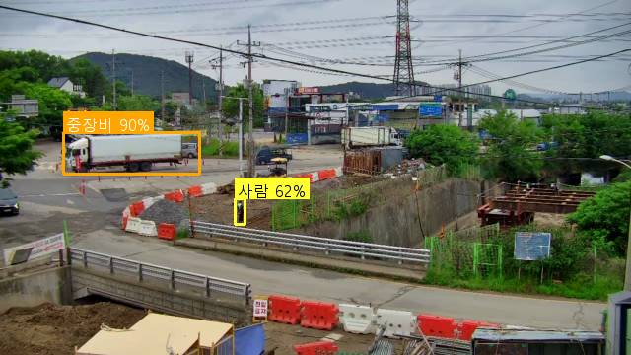
72 | 오탐 | 2026-05-27 09:31:24 | 흥부지구 - 화성수원(7급 서영천) | AI 감지 | 차량 접근 위험: 1명 | 일반 도로를 주행 중인 차량으로 작업자와의 근접 위험이 없는 상황입니다. | gemini-3.1-flash-lite | 공통prompt(교정1) | 2.6 | 0.71 | 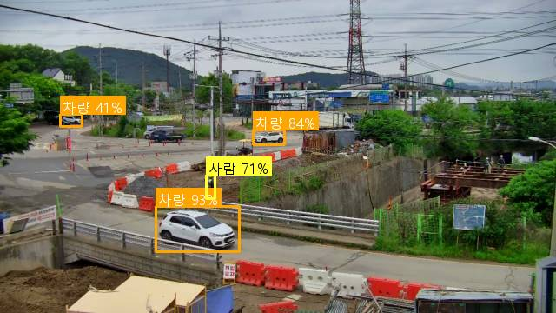
89 | 오탐 | 2026-05-27 08:33:28 | 흥천지구 - 여주이천(3급 이용일) | AI 감지 | 중장비 접근 위험: 1명 | 작업자가 중장비와 충분한 거리를 두고 통행 중이며, 직접적인 작업 반경 내에 있지 않아 오탐으로 판단됩니다. | gemini-3.1-flash-lite | 공통prompt(교정2) | 9.8 | 0.62 | 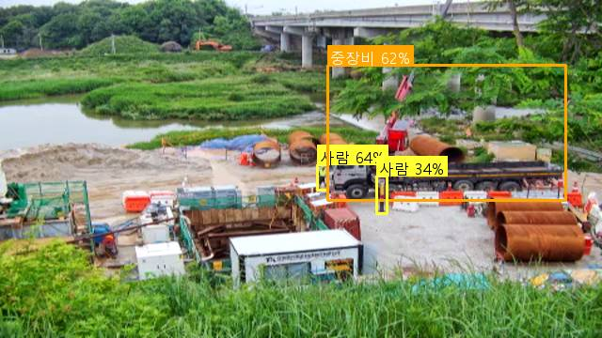
90 | 오탐 | 2026-05-27 08:33:23 | 대연평(공공하수) - 강화옹진(6급 이병윤) | AI 감지 | 중장비 접근 위험: 1명 | 작업 현장 내 중장비와 근접한 작업자가 식별되지 않는 오탐지 상황입니다. | gemini-3.1-flash-lite | 공통prompt | 25.2 | 0.32 | 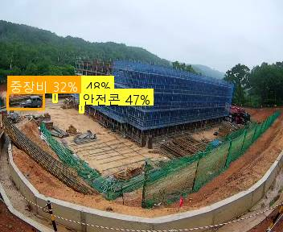
98 | 오탐 | 2026-05-27 08:16:25 | 고삼호수 - 안성(4급 김동규) | AI 감지 | 중장비 접근 위험: 1명 | 작업자가 중장비와 충분한 거리를 두고 떨어져 있어 위험 상황이 아님 | gemini-3.1-flash-lite | 공통prompt | 2.4 | 0.71 | 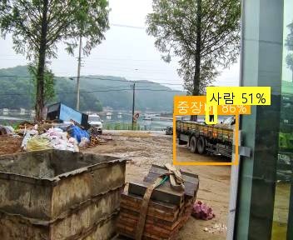
107 | 오탐 | 2026-05-26 17:39:22 | 삼인동1 - 평택(4급 안현빈) | AI 감지 | 중장비 접근 위험: 1명 | 중장비 주변에 작업자가 식별되지 않으며, 오탐지로 판단됨 | gemini-3.1-flash-lite | 공통prompt | 17.2 | 0.37 | 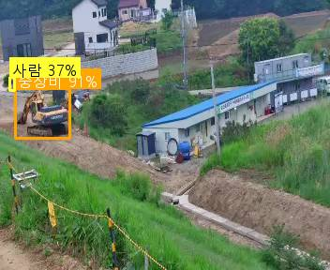
109 | 오탐 | 2026-05-26 17:27:18 | 삼인동1 - 평택(4급 안현빈) | AI 감지 | 중장비 접근 위험: 1명 | 중장비 주변에 작업자가 보이지 않으며, 오탐지로 판단됨 | gemini-3.1-flash-lite | 공통prompt | 16.6 | 0.3 | 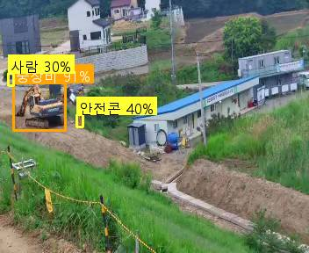
110 | 오탐 | 2026-05-26 17:17:16 | 용담지구 - 안성(3급 이성주) | AI 감지 | 차량 접근 위험: 1명 | 작업자가 차량과 충분한 거리를 두고 건물 출입구 쪽에 위치하여 위험 상황이 아님 | gemini-3.1-flash-lite | 공통prompt | 2.2 | 0.46 | 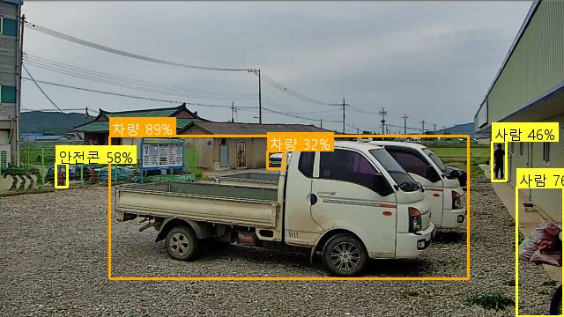
115 | 오탐 | 2026-05-26 17:04:08 | 삼인동2 - 평택(4급 안현빈) | AI 감지 | 중장비 접근 위험: 1명 | 화면 내에 작업자나 중장비가 존재하지 않는 오탐지 상황입니다. | gemini-3.1-flash-lite | 공통prompt | 13.7 | 0.33 | 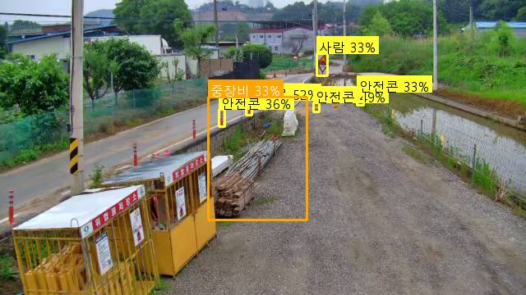
131 | 오탐 | 2026-05-26 15:57:57 | 용담지구 - 안성(3급 이성주) | AI 감지 | 중장비 접근 위험: 1명 | 작업자가 중장비와 충분한 거리를 두고 이동 중이며, 신호수가 현장에 배치되어 있어 안전함 | gemini-3.1-flash-lite | 공통prompt | 4.5 | 0.32 | 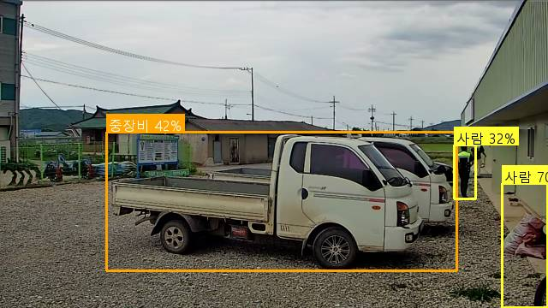
136 | 오탐 | 2026-05-26 15:44:15 | 흥천지구 - 여주이천(3급 이용일) | AI 감지 | 중장비 접근 위험: 1명 | 작업자가 중장비와 충분한 거리를 두고 통행 중이며, 직접적인 접촉 위험이 없음 | gemini-3.1-flash-lite | 공통prompt(교정2) | 2.4 | 0.36 | 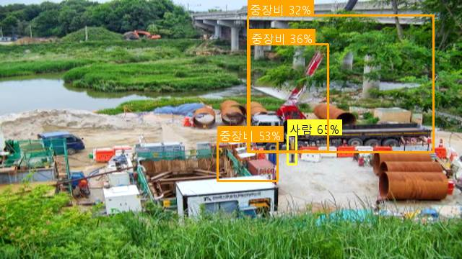
137 | 오탐 | 2026-05-26 15:41:50 | 용담지구 - 안성(3급 이성주) | AI 감지 | 차량 접근 위험: 1명 | 작업자가 차량과 충분한 거리를 두고 이동 중이며 위험 상황이 아님 | gemini-3.1-flash-lite | 공통prompt | 10 | 0.83 | 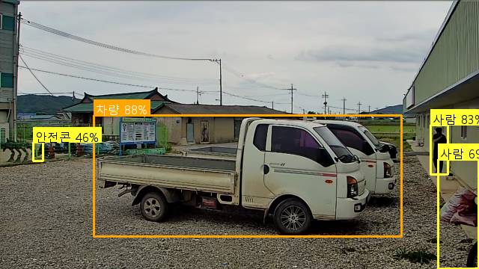
155 | 오탐 | 2026-05-26 14:39:59 | 삼인동2 - 평택(4급 안현빈) | AI 감지 | 중장비 접근 위험: 1명 | 화면 내에 작업 중인 중장비가 없으며, 사람도 식별되지 않는 오탐지 상황입니다. | gemini-3.1-flash-lite | 공통prompt | 2.6 | 0.33 | 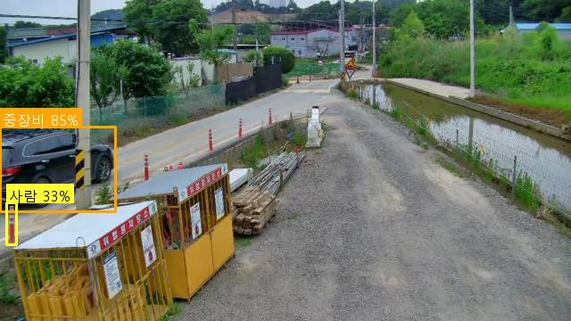
212 | 오탐 | 2026-05-26 11:24:06 | 대연평(공공하수) - 강화옹진(6급 이병윤) | AI 감지 | 중장비 접근 위험: 2명 | 작업자들이 중장비와 충분한 거리를 두고 있으며 위험한 상황이 아님 | gemini-3.1-flash-lite | 공통prompt | 3.7 | 0.78 | 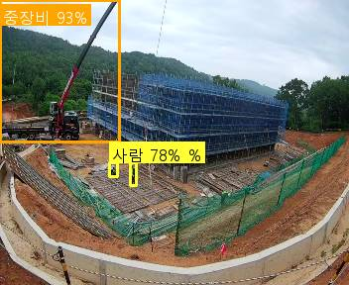
213 | 오탐 | 2026-05-26 11:22:18 | 삼인동2 - 평택(4급 안현빈) | AI 감지 | 차량 접근 위험: 1명 | 화면 내에 작업자나 차량이 근접하여 위험한 상황이 확인되지 않는 오탐지입니다. | gemini-3.1-flash-lite | 공통prompt | 4.4 | 0.7 | 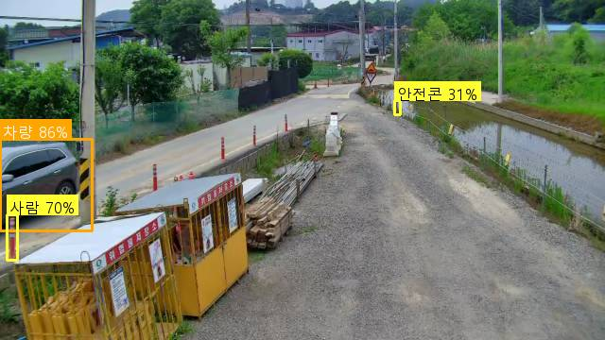
215 | 오탐 | 2026-05-26 11:13:04 | 흥천지구 - 여주이천(3급 이용일) | AI 감지 | 중장비 접근 위험: 1명 | 작업자가 중장비와 충분한 거리를 두고 통행 중이며 직접적인 접촉 위험이 없음 | gemini-3.1-flash-lite | 공통prompt(교정2) | 18.1 | 0.34 | 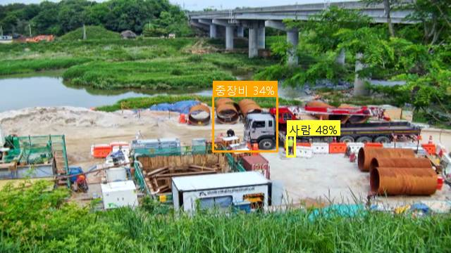
221 | 오탐 | 2026-05-26 10:49:14 | 대연평(공공하수) - 강화옹진(6급 이병윤) | AI 감지 | 중장비 접근 위험: 1명 | 작업자들이 중장비와 충분한 거리를 두고 있으며, 신호수가 현장에 배치되어 있어 안전함 | gemini-3.1-flash-lite | 공통prompt | 7.5 | 0.81 | 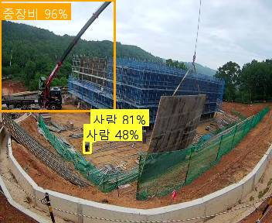
223 | 오탐 | 2026-05-26 10:42:41 | 흥부지구 - 화성수원(7급 서영천) | AI 감지 | 중장비 접근 위험: 1명 | 공사 현장 외부 도로를 주행 중인 일반 차량으로 작업자와의 근접 위험이 없는 오탐 상황입니다. | gemini-3.1-flash-lite | 공통prompt(교정1) | 14.3 | 0.63 | 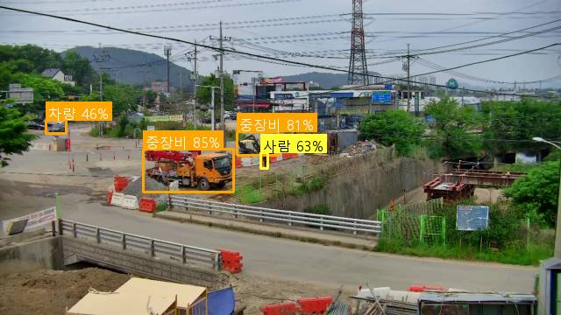
229 | 오탐 | 2026-05-26 10:24:40 | 흥부지구 - 화성수원(7급 서영천) | AI 감지 | 차량 접근 위험: 1명 | 일반 도로를 주행 중인 차량으로 공사 현장 내 작업자와의 근접 위험이 없음 | gemini-3.1-flash-lite | 공통prompt(교정1) | 5.4 | 0.48 | 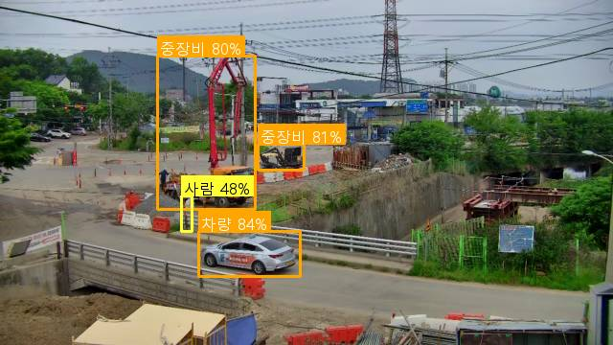
231 | 오탐 | 2026-05-26 10:24:39 | 대연평(공공하수) - 강화옹진(6급 이병윤) | AI 감지 | 중장비 접근 위험: 1명 | 작업자와 중장비 간의 거리가 충분히 확보되어 있으며 위험 상황이 아님 | gemini-3.1-flash-lite | 공통prompt | 1.9 | 0.74 | 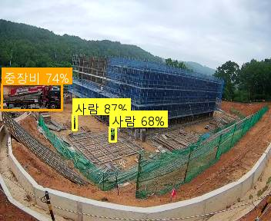
239 | 오탐 | 2026-05-26 10:00:32 | 흥부지구 - 화성수원(7급 서영천) | AI 감지 | 차량 접근 위험: 2명 | 일반 도로를 주행 중인 차량과 보행자로 공사 현장 내 작업 위험 상황이 아님 | gemini-3.1-flash-lite | 공통prompt(교정1) | 4.5 | 0.41 | 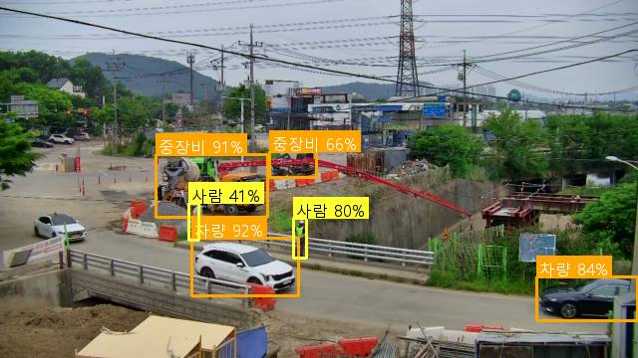
242 | 오탐 | 2026-05-26 09:49:04 | 흥부지구 - 화성수원(7급 서영천) | AI 감지 | 차량 접근 위험: 1명 | 일반 도로를 주행 중인 차량으로 공사 현장 작업자와의 근접 위험이 없음 | gemini-3.1-flash-lite | 공통prompt(교정1) | 3.1 | 0.6 | 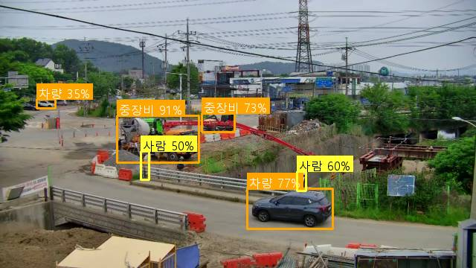
265 | 오탐 | 2026-05-26 09:01:31 | 흥천지구 - 여주이천(3급 이용일) | AI 감지 | 중장비 접근 위험: 1명 | 작업자가 중장비와 충분한 거리를 두고 통행 중이며 직접적인 접촉 위험이 없음 | gemini-3.1-flash-lite | 공통prompt(교정2) | 2 | 0.32 | 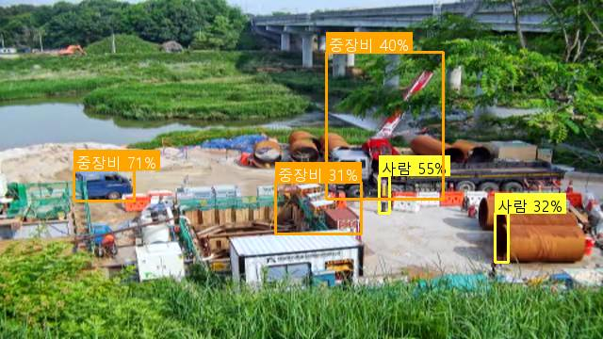
283 | 오탐 | 2026-05-26 08:02:09 | 대연평(공공하수) - 강화옹진(6급 이병윤) | AI 감지 | 중장비 접근 위험: 1명 | 작업자와 중장비 간의 거리가 충분히 확보되어 있으며 위험 상황이 아님 | gemini-3.1-flash-lite | 공통prompt | 12.8 | 0.78 | 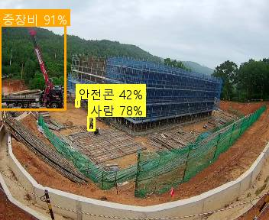
286 | 오탐 | 2026-05-25 17:37:28 | 백학지구 - 연포천(4급 방성경) | AI 감지 | 중장비 접근 위험: 1명 | 작업자가 중장비와 충분한 거리를 두고 떨어져 있어 위험 상황이 아님 | gemini-3.1-flash-lite | 공통prompt | 6.8 | 0.63 | 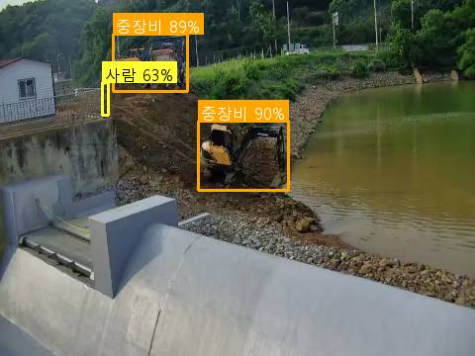
298 | 오탐 | 2026-05-25 14:22:41 | 진위지구 - 평택(4급 김경용) | AI 감지 | 중장비 접근 위험: 1명 | 굴착기 근처 작업자가 안전모를 착용하고 있으며, 신호수 역할을 수행 중인 것으로 판단되어 차단합니다. | gemini-3.1-flash-lite | 공통prompt | 6.8 | 0.74 | 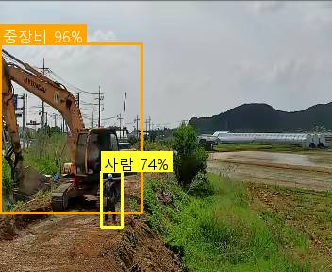
299 | 오탐 | 2026-05-25 14:10:14 | 백학지구 - 연포천(4급 방성경) | AI 감지 | 중장비 접근 위험: 1명 | 작업자나 사람이 식별되지 않는 오탐지 상황입니다. | gemini-3.1-flash-lite | 공통prompt | 4 | 0.42 | 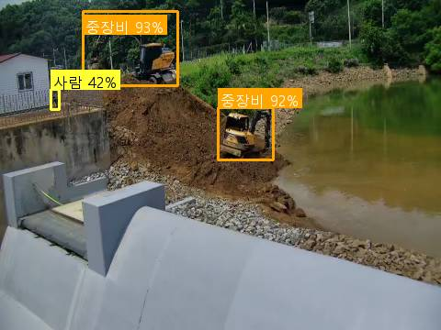
306 | 오탐 | 2026-05-25 12:33:29 | 소청(공공하수) - 강화옹진(3급 정운천) | AI 감지 | 차량 접근 위험: 1명 | 작업자가 비계 위에서 안전하게 작업 중이며 차량과 충분한 거리가 확보되어 위험 상황이 아님 | gemini-3.1-flash-lite | 공통prompt | 1.9 | 0.4 | 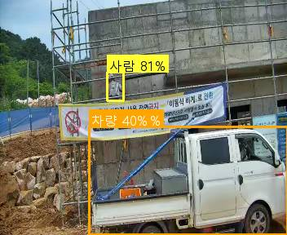
310 | 오탐 | 2026-05-25 11:54:35 | 용담지구 - 안성(3급 이성주) | AI 감지 | 차량 접근 위험: 1명 | 작업자가 차량과 충분한 거리를 두고 떨어져 있어 위험 상황이 아님 | gemini-3.1-flash-lite | 공통prompt | 1.8 | 0.34 | 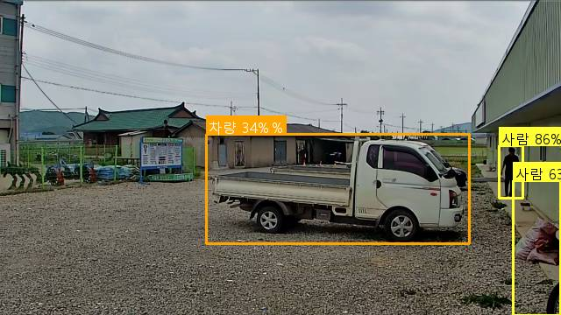
315 | 오탐 | 2026-05-25 11:23:20 | 삼인동2 - 평택(4급 안현빈) | AI 감지 | 중장비 접근 위험: 1명 | 작업 현장 내 중장비가 확인되지 않으며, 보행자는 도로를 통행 중인 일반인으로 판단됨 | gemini-3.1-flash-lite | 공통prompt | 7.5 | 0.46 | 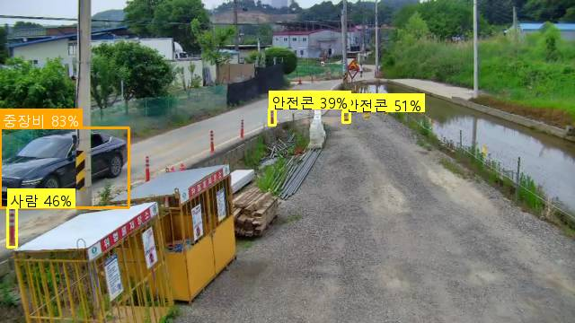
325 | 오탐 | 2026-05-25 10:20:27 | 백학지구 - 연포천(4급 방성경) | AI 감지 | 중장비 접근 위험: 1명 | 작업 현장에 사람이 보이지 않으며 중장비만 작동 중인 오탐지 상황입니다. | gemini-3.1-flash-lite | 공통prompt | 3.3 | 0.67 | 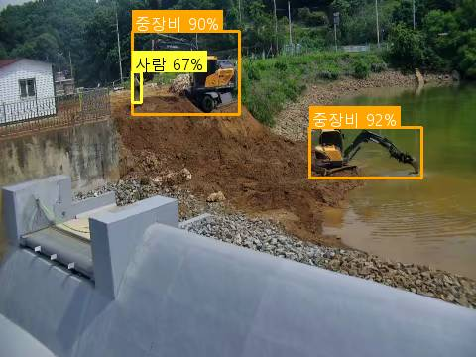
350 | 오탐 | 2026-05-25 08:33:23 | 흥천지구 - 여주이천(3급 이용일) | AI 감지 | 중장비 접근 위험: 1명 | 작업자가 중장비와 충분한 거리를 두고 이동 중이며, 직접적인 근접 위험이 없음 | gemini-3.1-flash-lite | 공통prompt(교정2) | 2 | 0.35 | 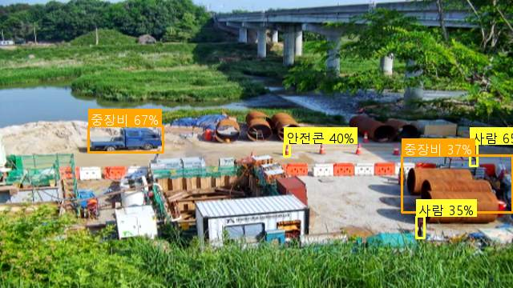
351 | 오탐 | 2026-05-25 08:30:37 | 삼인동2 - 평택(4급 안현빈) | AI 감지 | 중장비 접근 위험: 1명 | 화면 내에 작업자나 중장비가 식별되지 않는 오탐지 상황입니다. | gemini-3.1-flash-lite | 공통prompt | 5.3 | 0.37 | 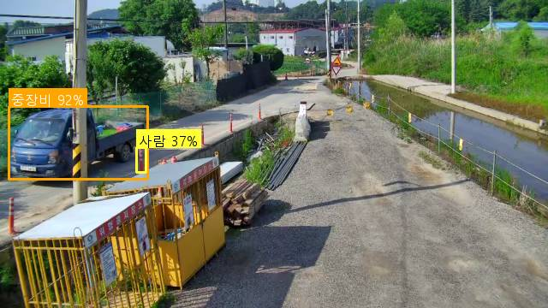
370 | 오탐 | 2026-05-23 17:39:39 | 삼인동2 - 평택(4급 안현빈) | AI 감지 | 차량 접근 위험: 1명 | 화면 내에 작업자나 건설 장비가 보이지 않으며, 일반 도로를 주행 중인 차량만 확인되어 오탐지로 판단됨 | gemini-3.1-flash-lite | 공통prompt | 2.8 | 0.36 | 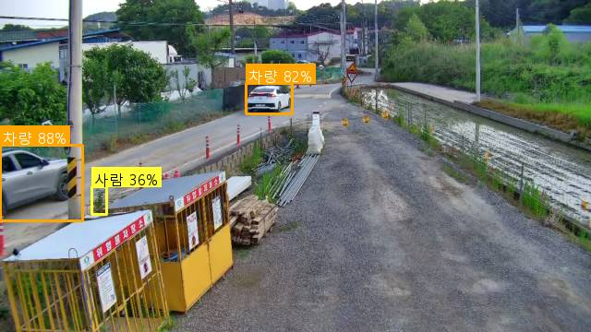
375 | 오탐 | 2026-05-23 17:01:53 | 삼인동1 - 평택(4급 안현빈) | AI 감지 | 중장비 접근 위험: 1명 | 작업자와 중장비 간의 거리가 충분히 확보되어 있으며 위험 상황이 아닙니다. | gemini-3.1-flash-lite | 공통prompt | 6.8 | 0.33 | 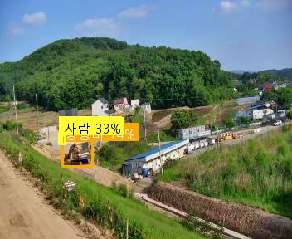
384 | 오탐 | 2026-05-23 16:11:54 | 대연평(공공하수) - 강화옹진(6급 이병윤) | AI 감지 | 중장비 접근 위험: 1명 | 작업자가 중장비와 충분한 거리를 두고 있으며 위험 상황이 아님 | gemini-3.1-flash-lite | 공통prompt | 10.4 | 0.37 | 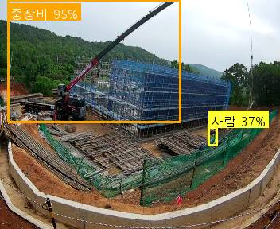
414 | 오탐 | 2026-05-23 14:44:28 | 대연평(공공하수) - 강화옹진(6급 이병윤) | AI 감지 | 중장비 접근 위험: 1명 | 작업자가 중장비와 충분한 거리를 두고 떨어져 있어 위험 상황이 아님 | gemini-3.1-flash-lite | 공통prompt | 2.2 | 0.3 | 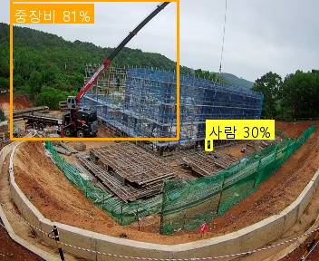
418 | 오탐 | 2026-05-23 14:34:41 | 고삼호수 - 안성(4급 김동규) | AI 감지 | 차량 접근 위험: 1명 | 차량 근처에 형광색 안전조끼를 착용한 신호수가 있어 안전 관리 중인 상황입니다. | gemini-3.1-flash-lite | 공통prompt | 4.5 | 0.33 | 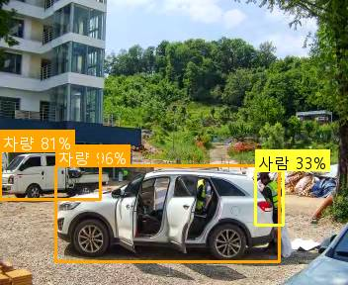
420 | 오탐 | 2026-05-23 14:31:35 | 대연평(공공하수) - 강화옹진(6급 이병윤) | AI 감지 | 중장비 접근 위험: 1명 | 중장비와 작업자 간의 거리가 충분히 확보되어 있으며 위험 상황이 아님 | gemini-3.1-flash-lite | 공통prompt | 7.1 | 0.56 | 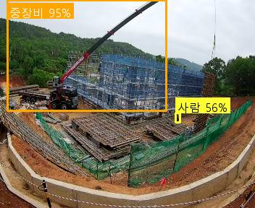
439 | 오탐 | 2026-05-23 13:37:49 | 흥부지구 - 화성수원(7급 서영천) | AI 감지 | 중장비 접근 위험: 1명 | 작업자들이 중장비와 충분한 거리를 두고 작업 중이며 위험 상황이 아님 | gemini-3.1-flash-lite | 공통prompt(교정1) | 22.4 | 0.65 | 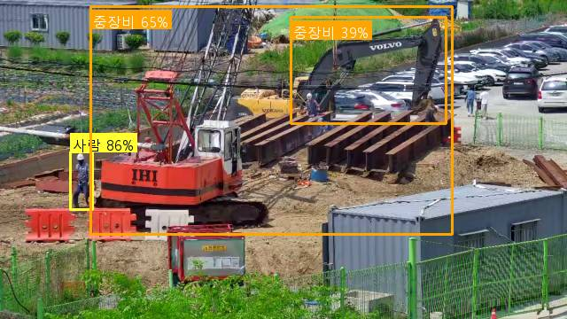
448 | 오탐 | 2026-05-23 12:50:40 | 흥부지구 - 화성수원(7급 서영천) | AI 감지 | 중장비 접근 위험: 1명 | 작업자가 중장비와 충분한 거리를 두고 있으며, 현장 내 안전 구역에 위치함 | gemini-3.1-flash-lite | 공통prompt(교정1) | 2.2 | 0.54 | 
450 | 오탐 | 2026-05-23 12:40:32 | 고삼호수 - 안성(4급 김동규) | AI 감지 | 차량 접근 위험: 1명 | 신호수가 현장에 배치되어 있으며 차량과 작업자 간의 거리가 충분히 확보되어 안전함 | gemini-3.1-flash-lite | 공통prompt | 7.7 | 0.77 | 
455 | 오탐 | 2026-05-23 12:21:57 | 흥부지구 - 화성수원(7급 서영천) | AI 감지 | 중장비 접근 위험: 1명 | 작업자가 중장비와 충분한 거리를 두고 이동 중이며 위험 상황이 아님 | gemini-3.1-flash-lite | 공통prompt(교정1) | 2.7 | 0.87 | 
464 | 오탐 | 2026-05-23 11:26:10 | 황산지구 - 평택(4급 김경용) | AI 감지 | 중장비 접근 위험: 2명 | 작업자들이 중장비와 충분한 거리를 두고 떨어져 있어 위험 상황이 아님 | gemini-3.1-flash-lite | 공통prompt | 14.2 | 0.49 | 
467 | 오탐 | 2026-05-23 11:13:44 | 고삼호수2 - 안성(4급 김동규) | AI 감지 | 차량 접근 위험: 1명 | 작업자들이 차량과 충분한 거리를 두고 떨어져 있어 위험 상황이 아님 | gemini-3.1-flash-lite | 공통prompt | 1.8 | 0.46 | 
480 | 오탐 | 2026-05-23 10:50:50 | 삼인동1 - 평택(4급 안현빈) | AI 감지 | 중장비 접근 위험: 1명 | 작업자와 중장비 간의 거리가 충분히 확보되어 있으며 위험 상황이 아님 | gemini-3.1-flash-lite | 공통prompt | 1.5 | 0.39 | 
512 | 오탐 | 2026-05-23 09:26:41 | 흥부지구 - 화성수원(7급 서영천) | AI 감지 | 중장비 접근 위험: 1명 | 작업자들이 중장비와 충분한 거리를 두고 작업 중이며 위험 상황이 아님 | gemini-3.1-flash-lite | 공통prompt(교정1) | 12.4 | 0.39 | 
514 | 오탐 | 2026-05-23 09:23:18 | 고삼호수 - 안성(4급 김동규) | AI 감지 | 중장비 접근 위험: 1명 | 작업자가 중장비와 충분한 거리를 두고 있으며, 중장비가 정지 상태로 작업 위험이 없음 | gemini-3.1-flash-lite | 공통prompt | 1.6 | 0.78 | 
523 | 오탐 | 2026-05-23 08:49:40 | 흥부지구 - 화성수원(7급 서영천) | AI 감지 | 중장비 접근 위험: 2명 | 작업자들이 중장비와 충분한 거리를 두고 작업 중이며 위험 상황이 아님 | gemini-3.1-flash-lite | 공통prompt(교정1) | 22.4 | 0.38 | 
533 | 오탐 | 2026-05-23 08:08:53 | 백사지구 - 여주이천(6급 이재인) | AI 감지 | 중장비 접근 위험: 1명 | 중장비와 작업자 간의 거리가 충분히 확보되어 있으며 실제 위험 상황이 아님 | gemini-3.1-flash-lite | 공통prompt | 1.8 | 0.41 | 
536 | 오탐 | 2026-05-23 08:05:08 | 삼암구장지구2 - 안성(3급 김재호) | AI 감지 | 중장비 접근 위험: 1명 | 작업자가 차량과 충분한 거리를 두고 떨어져 있어 위험 상황이 아님 | gemini-3.1-flash-lite | 공통prompt | 6.8 | 0.31 | 
547 | 오탐 | 2026-05-22 17:06:05 | 삼인동1 - 평택(4급 안현빈) | AI 감지 | 중장비 접근 위험: 1명 | 중장비와 작업자 간의 거리가 충분히 확보되어 있으며 위험 상황이 아님 | gemini-3.1-flash-lite | 공통prompt | 18.7 | 0.31 | 
549 | 오탐 | 2026-05-22 16:42:44 | 삼인동1 - 평택(4급 안현빈) | AI 감지 | 중장비 접근 위험: 1명 | 작업자와 중장비 간의 거리가 충분히 확보되어 있으며 위험 상황이 아님 | gemini-3.1-flash-lite | 공통prompt | 2.1 | 0.32 | 
551 | 오탐 | 2026-05-22 16:29:21 | 흥천지구 - 여주이천(3급 이용일) | AI 감지 | 중장비 접근 위험: 1명 | 작업자가 중장비와 충분한 거리를 두고 통행 중이며 직접적인 접촉 위험이 없음 | gemini-3.1-flash-lite | 공통prompt(교정2) | 2.8 | 0.39 | 
554 | 오탐 | 2026-05-22 16:12:26 | 고삼호수 - 안성(4급 김동규) | AI 감지 | 차량 접근 위험: 1명 | 차량과 작업자가 충분한 거리를 두고 있으며, 작업자가 차량의 이동 경로에 있지 않아 위험 상황이 아님 | gemini-3.1-flash-lite | 공통prompt | 3.2 | 0.41 | 
556 | 오탐 | 2026-05-22 16:04:39 | 대연평(공공하수) - 강화옹진(6급 이병윤) | AI 감지 | 중장비 접근 위험: 1명 | 중장비와 작업자 간의 거리가 충분히 확보되어 있으며 위험 상황이 아님 | gemini-3.1-flash-lite | 공통prompt | 4.1 | 0.34 | 
587 | 오탐 | 2026-05-22 14:30:29 | 고삼호수 - 안성(4급 김동규) | AI 감지 | 차량 접근 위험: 1명 | 작업자와 차량 간의 거리가 충분히 확보되어 있으며, 작업자가 차량 이동 경로에 있지 않아 위험 상황이 아닙니다. | gemini-3.1-flash-lite | 공통prompt | 2.1 | 0.55 | 
609 | 오탐 | 2026-05-22 13:31:22 | 용담지구 - 안성(3급 이성주) | AI 감지 | 중장비 접근 위험: 1명 | 작업자가 중장비와 충분한 거리를 두고 떨어져 있어 위험 상황이 아님 | gemini-3.1-flash-lite | 공통prompt | 2.6 | 0.35 | 
630 | 오탐 | 2026-05-22 12:30:32 | 용담지구 - 안성(3급 이성주) | AI 감지 | 중장비 접근 위험: 1명 | 작업자가 주차된 차량과 충분한 거리를 두고 떨어져 있어 위험 상황이 아닙니다. | gemini-3.1-flash-lite | 공통prompt | 12.5 | 0.5 | 
636 | 오탐 | 2026-05-22 12:14:14 | 흥천지구 - 여주이천(3급 이용일) | AI 감지 | 중장비 접근 위험: 1명 | 작업자가 중장비와 충분한 거리를 두고 통행 중이며 직접적인 접촉 위험이 없음 | gemini-3.1-flash-lite | 공통prompt(교정2) | 6.4 | 0.38 | 
639 | 오탐 | 2026-05-22 12:00:03 | 민북지구2 - 파주(3급 신순하) | AI 감지 | 차량 접근 위험: 1명 | 작업자와 차량 간 거리가 충분히 확보되어 있으며 위험 상황이 아님 | gemini-3.1-flash-lite | 공통prompt | 2 | 0.33 | 
640 | 오탐 | 2026-05-22 11:52:34 | 흥천지구 - 여주이천(3급 이용일) | AI 감지 | 중장비 접근 위험: 2명 | 작업자가 중장비와 충분한 거리를 두고 이동 중이며, 통행로 상에 위치하여 위험 상황이 아님 | gemini-3.1-flash-lite | 공통prompt(교정2) | 3.4 | 0.43 | 
641 | 오탐 | 2026-05-22 11:44:21 | 황산지구 - 평택(4급 김경용) | AI 감지 | 중장비 접근 위험: 1명 | 작업자가 중장비와 충분한 거리를 두고 있으며 위험 상황이 아님 | gemini-3.1-flash-lite | 공통prompt | 4.9 | 0.59 | 
660 | 오탐 | 2026-05-22 10:41:47 | 대명항 - 김포(6급 김세훈) | AI 감지 | 중장비 접근 위험: 1명 | 빨간색 조끼를 착용한 신호수가 작업 현장에 배치되어 있어 중장비 접근 경보를 차단합니다. | gemini-3.1-flash-lite | 공통prompt | 1.8 | 0.72 | 
666 | 오탐 | 2026-05-22 10:23:45 | 고삼호수 - 안성(4급 김동규) | AI 감지 | 차량 접근 위험: 1명 | 작업자가 차량과 충분한 거리를 두고 안전하게 이동 중이며 위험 상황이 아님 | gemini-3.1-flash-lite | 공통prompt | 6.2 | 0.32 | 
670 | 오탐 | 2026-05-22 10:08:11 | 흥천지구 - 여주이천(3급 이용일) | AI 감지 | 중장비 접근 위험: 1명 | 작업자가 중장비와 충분한 거리를 두고 통행 중이며 직접적인 접촉 위험이 없음 | gemini-3.1-flash-lite | 공통prompt(교정2) | 14.9 | 0.31 | 
682 | 오탐 | 2026-05-22 09:49:46 | 볼음마을하수 - 강화옹진(4급 유신욱) | AI 감지 | 중장비 접근 위험: 1명 | 작업자들이 중장비와 충분한 거리를 두고 작업 중이며 위험 상황이 아님 | gemini-3.1-flash-lite | 공통prompt | 9.8 | 0.88 | 
711 | 오탐 | 2026-05-22 08:39:48 | 단월면2 - 양평광주서울(4급 양나래) | AI 감지 | 차량 접근 위험: 1명 | 빨간색 상의를 입은 작업자가 차량 근처에서 작업 중이나, 신호수(형광색 조끼 착용)가 함께 있어 안전 관리 중인 것으로 판단됨 | gemini-3.1-flash-lite | 공통prompt | 1.8 | 0.67 | 
717 | 오탐 | 2026-05-22 08:21:51 | 애룡저수지(고정) - 파주(4급 김종윤) | AI 감지 | 차량 접근 위험: 1명 | 화면 내 빨간색 조끼를 착용한 신호수가 확인되어 차량 접근 위험 알림을 차단합니다. | gemini-3.1-flash-lite | 공통prompt | 14 | 0.54 | 
724 | 오탐 | 2026-05-22 08:04:06 | 대연평(공공하수) - 강화옹진(6급 이병윤) | AI 감지 | 중장비 접근 위험: 1명 | 작업자가 중장비와 충분한 거리를 두고 있으며, 신호수가 현장에 배치되어 있어 안전함 | gemini-3.1-flash-lite | 공통prompt | 1.6 | 0.32 | 
733 | 오탐 | 2026-05-21 17:15:57 | 삼인동2 - 평택(4급 안현빈) | AI 감지 | 차량 접근 위험: 2명 | 차량과 작업자 간의 거리가 충분히 확보되어 있으며 위험 상황이 아님 | gemini-3.1-flash-lite | 공통prompt | 6 | 0.4 | 
742 | 오탐 | 2026-05-21 15:56:05 | 흥부지구 - 화성수원(7급 서영천) | AI 감지 | 중장비 접근 위험: 1명 | 작업자와 중장비 간의 거리가 충분히 멀고, 작업자는 공사 현장 외부 도로를 통행 중임 | gemini-3.1-flash-lite | 공통prompt(교정1) | 5.6 | 0.34 | 
774 | 오탐 | 2026-05-21 10:59:16 | 소청(공공하수) - 강화옹진(3급 정운천) | AI 감지 | 중장비 접근 위험: 2명 | 작업자가 중장비와 충분한 거리를 두고 있으며, 신호수가 현장에 배치되어 있어 안전함 | gemini-3.1-flash-lite | 공통prompt | 13.8 | 0.71 | 
776 | 오탐 | 2026-05-21 10:47:51 | 사리현벽제 - 고양(3급 유효상) | AI 감지 | 중장비 접근 위험: 1명 | 빨간색 조끼를 착용한 신호수가 중장비 근처에 위치하여 안전 관리 중임 | gemini-3.1-flash-lite | 공통prompt | 18.9 | 0.69 | 
778 | 오탐 | 2026-05-21 10:29:46 | 단월면2 - 양평광주서울(4급 양나래) | AI 감지 | 차량 접근 위험: 2명 | 차량과 작업자 간의 거리가 충분히 확보되어 있으며 위험 상황이 아님 | gemini-3.1-flash-lite | 공통prompt | 1.5 | 0.63 | 
791 | 오탐 | 2026-05-21 08:40:11 | 흥천지구 - 여주이천(3급 이용일) | AI 감지 | 중장비 접근 위험: 1명 | 작업자가 중장비와 충분한 거리를 두고 통행 중이며 직접적인 접촉 위험이 없음 | gemini-3.1-flash-lite | 공통prompt(교정2) | 2.3 | 0.33 | 
802 | 오탐 | 2026-05-20 14:16:55 | 단월면 - 양평광주서울(4급 양나래) | AI 감지 | 차량 접근 위험: 2명 | 작업자나 장비가 식별되지 않는 오탐지 상황입니다. | gemini-3.1-flash-lite | 공통prompt | 4.6 | 0.34 | 
806 | 오탐 | 2026-05-20 13:55:44 | 단월면 - 양평광주서울(4급 양나래) | AI 감지 | 차량 접근 위험: 1명 | 작업자나 차량이 근접한 상황이 아니며, 오탐지로 판단됨 | gemini-3.1-flash-lite | 공통prompt | 7 | 0.35 | 
807 | 오탐 | 2026-05-20 13:45:40 | 단월면 - 양평광주서울(4급 양나래) | AI 감지 | 중장비 접근 위험: 1명 | 화면 내에 중장비가 존재하지 않으며, 사람 또한 식별되지 않는 오탐지 상황입니다. | gemini-3.1-flash-lite | 공통prompt | 2.1 | 0.37 | 
812 | 오탐 | 2026-05-20 13:07:38 | 단월면 - 양평광주서울(4급 양나래) | AI 감지 | 차량 접근 위험: 1명 | 화면 내에 작업자나 차량이 감지되지 않는 오탐지 상황입니다. | gemini-3.1-flash-lite | 공통prompt | 7.1 | 0.54 | 
820 | 오탐 | 2026-05-20 12:00:29 | 단월면 - 양평광주서울(4급 양나래) | AI 감지 | 차량 접근 위험: 1명 | backup(Gemini): api-http-503 | 주모델실패: LLM 서버 오류 | gemini-2.5-flash | 공통prompt | 3 | 0.39 | 
839 | 오탐 | 2026-05-20 10:44:34 | 삼인동2 - 평택(4급 안현빈) | AI 감지 | 중장비 접근 위험: 1명 | 작업자가 일반 승용차와 충분한 거리를 두고 이동 중이며 중장비 작업 구역이 아님 | gemini-3.1-flash-lite | 공통prompt | 3.7 | 0.51 | 
843 | 오탐 | 2026-05-20 10:04:35 | 흥천지구 - 여주이천(3급 이용일) | AI 감지 | 중장비 접근 위험: 1명 | 작업자가 중장비와 충분한 거리를 두고 통행 중이며, 직접적인 작업 반경 내에 있지 않아 오탐으로 판단됨 | gemini-3.1-flash-lite | 공통prompt(교정2) | 7.4 | 0.37 | 
844 | 오탐 | 2026-05-20 09:51:09 | 상방지구 - 강화옹진(4급 김유라) | AI 감지 | 차량 접근 위험: 2명 | 작업자가 차량과 충분한 거리를 두고 서 있어 위험 상황이 아닙니다. | gemini-3.1-flash-lite | 공통prompt(교정1) | 2.2 | 0.56 | 
846 | 오탐 | 2026-05-20 09:46:31 | 고삼호수 - 안성(4급 김동규) | AI 감지 | 차량 접근 위험: 1명 | backup(Gemini): api-http-503 | 주모델실패: LLM 서버 오류 | gemini-2.5-flash | 공통prompt | 1.2 | 0.8 | 
850 | 오탐 | 2026-05-20 09:17:19 | 고삼호수 - 안성(4급 김동규) | AI 감지 | 차량 접근 위험: 1명 | 현장에 빨간색 조끼를 착용한 신호수가 확인되어 차량 접근 경보를 차단합니다. | gemini-3.1-flash-lite | 공통prompt | 11.5 | 0.31 | 
852 | 오탐 | 2026-05-20 09:02:39 | 소청(공공하수) - 강화옹진(3급 정운천) | AI 감지 | 중장비 접근 위험: 1명 | 신호수(형광색 조끼 착용)가 현장에 위치하여 중장비 접근 경보를 차단합니다. | gemini-3.1-flash-lite | 공통prompt | 3.2 | 0.37 | 
856 | 오탐 | 2026-05-20 08:39:32 | 백학지구 - 연포천(4급 방성경) | AI 감지 | 중장비 접근 위험: 1명 | 작업자가 중장비와 충분한 거리를 두고 떨어져 있어 위험 상황이 아님 | gemini-3.1-flash-lite | 공통prompt | 2.9 | 0.56 | 
857 | 오탐 | 2026-05-20 08:38:06 | 단월면 - 양평광주서울(4급 양나래) | AI 감지 | 차량 접근 위험: 1명 | 화면 내에 작업자나 보행자가 식별되지 않는 오탐지 상황입니다. | gemini-3.1-flash-lite | 공통prompt | 1.7 | 0.3 | 
860 | 오탐 | 2026-05-20 08:26:26 | 백학지구 - 연포천(4급 방성경) | AI 감지 | 중장비 접근 위험: 1명 | backup(Gemini): api-http-503 | 주모델실패: LLM 서버 일시 장애 | gemini-2.5-flash | 공통prompt | 1.4 | 0.79 | 

